FLógicas
Funções lógicas

Condição?
Acção V
Acção F
Sim
Não
D10>9,5
"Aprovado"
"Reprovado"
Sim
Não
=Se(condição;acção1;acção2)
=Se(D10>9,5;"Aprovado";"Reprovado")

 | Funções lógicas: IF(), AND(), OR(), NOT(), FALSE() e TRUE(). Função ABS(). Números aleatórios

Caso 1
 |  | Nome | Nota | Obs. 1 | Obs. 2 | Obs. 3 | Obs. 4 | Obs. 5
 |  | Luis | 12 |  | FALSE | 12 | x | 12
 |  | Ana | 17.5 |  | FALSE | 18 | x | 17.5
 |  | Zé | 8.6 | Neg | Neg | Exame |  | Oral
 |  | Rui | 7.5 | Neg | Neg | Exame |  | Oral
 |  | Isabel | 9.5 |  | FALSE | 10 |  | 9.5
 |  | Rita | 5 | Neg | Neg | Exame |  | Exame
 |  | Ines | 13 |  | FALSE | 13 | x | 13

 |  | Obs 1 | Indique uma fórmula que escreva X nos alunos que tiveram nota negativa
 |  | Obs 2 | O que acontece se inserir o IF anterior sem o argumento de falso
 |  | Obs 3 | Indique uma fórmula que escreva "Exame" caso nota seja <9,5 ou a nota arredondada a zero casas decimais
 |  | Obs 4 | Indique uma fórmula que assinale com um X as notas superiores à média das notas
 |  | Obs 5 | Indique uma fórmula que escreva: Exame (<7,5) oral (entre 7,5 e 9,5) e a nota (>9,5)

Caso 2 |  |  |  |  | Escreva as seguintes fórmulas e tire conclusões relativas ao seu resultado

 |  | Género | Situação | C1 | C2 | C3 |  | Em C1 =and(c30="F";d30="Empregado")
 |  | F | Empregado
 |  | M | Desempregado |  |  |  |  | Em C2 =or(c30="F";d30="Empregado")
 |  | M | Empregado
 |  | F | Desempregado |  |  |  |  | Em C3 =not(or(c30="F";d30="Empregado"))
 |  | M | Empregado

Caso 3

 | Género | Idade | Situação | Cond 1 | Cond 2 | Cond 3 | Cond 4 | Cond 5 |  | Assinale com os X as seguintes condições:
 | F | 25 | Empregado | x | x
 | M | 61 | Desempregado |  |  | x | x | x | Cond 1 | Género feminino e empregado
 | M | 45 | Empregado |  | x |  |  |  | Cond 2 | Ou do género feminino ou empregado
 | F | 18 | Empregado | x | x |  |  |  | Cond 3 | A negação da questão anterior
 | F | 17 | Desempregado |  | x |  |  | x | Cond 4 | Com mais de 60 anos e desempregado
 | M | 65 | Empregado |  | x |  |  |  | Cond 5 | Desempregados com menos de 19 anos ou com mais de 60 anos
 | F | 61 | Empregado | x | x

Caso 4
 | Escreva uma fórmula que indique se um numero é positivo, negativo ou zero.

12 | Pos |  |  |  | 0 | Zero

Caso 5
 |  | a) Calcule o desconto C1, sabendo que e empresa dá desconto ao produto A
 |  | b) Calcule o desconto C2, sabendo que e empresa dá desconto ao produto A ou vendas > 100

 |  |  |  | C1 | C2
 |  | Vendas | Produto | Desconto | Desconto | 5%
 |  | 200 | A | 10 | 10
 |  | 100 | A | 5 | 5
 |  | 500 | B | 0 | 25
 |  | 30 | B | 0 | 0

Caso 6 |  | Preencha as colunas dos projectos com os valores da Coluna Valor em função da classificação do projecto

 |  |  |  |  | Projectos
 |  | Desc | Valor | Projecto | A | B | C | D
 |  | Viagem | 150,000 | A | 150,000
 |  | Desp 1 | 800,000 | A | 800,000
 |  | Desp 2 | 700,000 | B |  | 700,000
 |  | Desp 3 | 20,000 | C |  |  | 20,000

 |  | Totais:

Caso 7 | Escreva uma fórmula na coluna do total para obter o produtos das três medidas
 | e na coluna Unid para obter a respectiva medida (Ml, M2 e M3)

 |  | Comp. | larg | Alt | Total | Uni
 |  | 10 |  |  | 10 | Ml
 |  | 2 | 3 |  | 6 | M2
 |  | 3 | 4 | 4 | 48 | M3
 |  | 2 | 3 |  | 6 | M2

Texto
Manipulação de texto
 |  |  |  |  | Português | Inglês
 |  |  |  |  | Direita | Right
1. Extracção/isolar partes de texto |  |  |  |  | Esquerda | left
 |  |  |  |  | Seg.texto | Mid
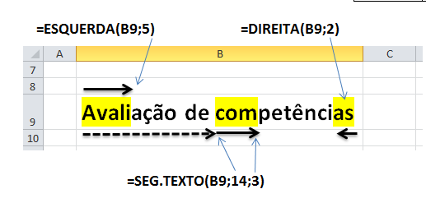

Exemplo 1 | Excel intermédio e avançado
 |  |  |  | Resultados
 | A) Isole os primeiros 5 caracteres de B19 |  |  | Excel
 | b) Isole os 3 últimos caracteres de B19 |  |  | ado
 | c) Isole os 5 caracteres a partir da 6ª posição |  |  | inte

Exemplo 2 | Escreva em C29 a seguinte fórmula: =Esquerda(B29;2) e copie para as 2 células debaixo.
 | Sabe explicar os resultados?

 | 2008 | 20 |  | =ESQUERDA(B29;2)
 | 25% | 0, | 0.25 | =ESQUERDA(B30;2)
 | 2008-11-15 | 39 | 39767 | =ESQUERDA(B31;2)

Permite compor frases e até relatórios automaticamente a partir de partes fixas e conteúdos de células.
2. Concatenar texto, ligar/construir frases |  |  |  |  | Português | Inglês |  |  | Mês | Vendas
 |  |  |  |  | Concatenar | Concatenate |  |  | Jan | 1,250.00 €
 |  |  |  |  |  |  |  |  | Fevereiro | 365.00 €
 |  |  |  |  | Operador | & |  |  | Março | 452.00 €
 |  |  |  |  |  |  |  |  | Total | 2,067.00 €
Exemplo 3
 | ="Bons "&E20
 | =CONCATENAR("Bons ";E20)

 | ="Os "&E20&" dos meses "&MÊS(B31)&" e "&MÊS(B31)+1&" são bons"
 | =CONCATENAR("Os ";E20;" dos meses ";MÊS(B31);" e ";MÊS(B31)+1;" são bons")

Exemplo 4 | Considere que pretende compôr o seguinte texto:
 | Período de Tributação de 1/1/11 a 31/12/11
 | Os dois ultimos carfacteres do ano poderão mudar em função do ano que escrever numa célula.

 | 2012
 |  | Período de tributação de 1/1/12 a 31/12/12 |  |  |  | ="Período de tributação de 1/1/"&DIREITA(B49;2)&" a 31/12/"&DIREITA(B49;2)

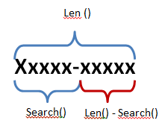
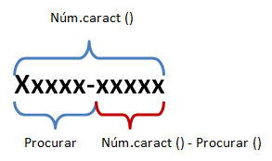
São muito úteis para substituir as constantes nas funções de extracção de texto,
3. Contagem e localização de caracteres
 |  |  |  |  |  | Português | Inglês
 |  |  |  |  |  | Núm.caract | Len
 |  |  |  |  |  | Procurar | Search

Exemplo 5

 | Quadro 1 |  |  |  |  |  | Quadro 2
 | Dias | Posição do hifen | Número de caracteres | antes - | despois - |  | Dias | Posição do hifen | Número de caracteres | antes - | despois -
 | Segunda-feira | 8 | 13 | Segunda | feira |  | Segunda-feira | 8 | 13 | Segunda | feira
 | Terça-feira | 6 | 11 | Terça | feira |  | Terça-feira | 6 | 11 | Terça | feira
 | Quarta-feiras | 7 | 13 | Quarta | feiras |  | Quarta-feira | 7 | 12 | Quarta | feiras
 | Quinta-feirinhas | 7 | 16 | Quinta | feirinhas |  | Quinta-feira | 7 | 12 | Quinta | feirinhas
 | Sexta-feira | 6 | 11 | Sexta | feira

 | Complete o Quadro 1 de acordo com o Quadro 2, através de funções de texto.

Exercício prático 1 - Lista de E-mail

 | Cliente | E-Mail | Apelido | Nome | Servidor | Obs | E_mail2
 | Luis Amaral | luis.amaral@iscte.pt | Amaral | Luis | iscte.pt | X | Luis@gmail.com
 | José Sá | js@hotmail.com | Sá | José | hotmail.com |  | José@gmail.com
 | Luisa Mendes | luisam@iscte.pt | Mendes | Luisa | iscte.pt | X | Luisa@gmail.com
 | Manuel Nunes | manuelnunes@iscte.pt | Nunes | Manuel | iscte.pt | X | Manuel@gmail.com
 | Sandra Augusto | saugusto@zz.pt | Augusto | Sandra | zz.pt | X | Sandra@gmail.com
 | António Gomes | antonio.g@hotmail.com | Gomes | António | hotmail.com |  | António@gmail.com

 | 1. Preencha a coluna Apelido para que esta apresente o Apelido dos clientes

 | 2. Preencha a coluna Nome para que esta apresente o Nome dos clientes

 | 3. Na coluna E isola o nome do servidor com base nos dados do E_mail

 | 4. Assinale a coluna OBS com um X nos clientes que têm endereço de e-mail português (acabados em .pt)

 | 5. Introduza uma fórmula que permita preencher a coluna E_mail2 a partir do nome dos clientes e do servidor gmail.com

Exercício prático - Opção texto para colunas

 | Substituição de palavras
 | Texto para colunas
 | Macros de formatação e substituição

 | Almeida, Miguel Matos Castanheira Vale de
 | Branco, Jorge Costa Freitas
 | Brito, Joaquim Maria Valença Pais de (*)
 | Carvalho, Clara Afonso Azevedo
 | Cordeiro, Maria Graça Índias
 | Dias, Nélia Susana
 | Iturra Redondo, Raúl Angel
 | Lima, Maria Antónia P. Resende Pedroso
 | Medeiros, António Fernando Gomes
 | Mota Abreu, Maria João
 | O’Neill, Brian Juan
 | O'Neto Nunes, Francisco
 | Perez, Rosa Maria Figueiredo
 | Prista, Pedro Miguel Pinto
 | Ramos, Manuel João Mendes Silva
 | Raposo, Paulo Jorge Pinto
 | Reis, Filipe Marcelo Correia Brito

Datas
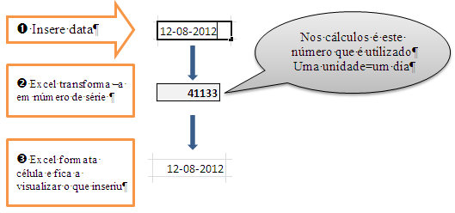
Aritmética de datas

1) Inserção e formatação de datas

 | =AGORA() | 3/23/14
 | =HOJE() | 2014-03-23

2) Aritmética de datas

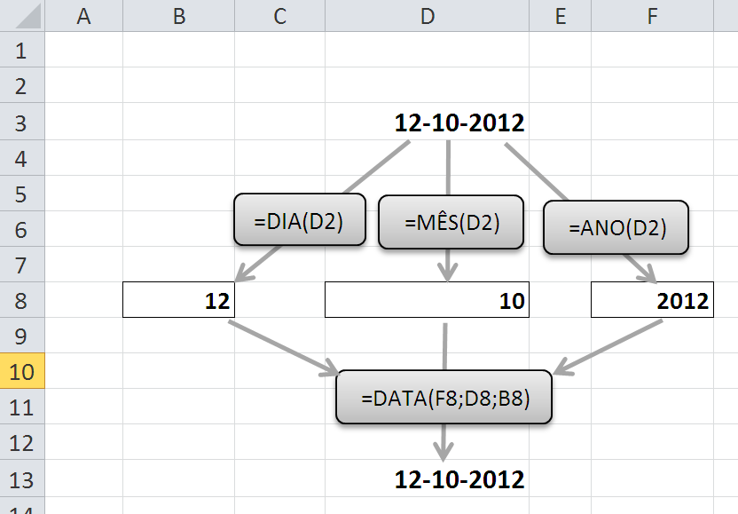
 | Considere as seguintes datas:
 |  | Data início | 1998-09-10
 |  | Data Fim | 1998-10-20

 | Calcule:
 | a) | Número de dias entre duas datas : |  | 40
 | b) | Qual a data correspondente a 30 dias após a data em D12 |  |  |  | 1998-10-10

3) Isolar componentes e criar datas

 | a) | Insira a data de hoje |  | 2014-03-23

 | b) | Isole as seguintes componentes | ano | 2014
 |  |  | mês | 3
 |  |  | dia | 23

 | c) | Número de anos entre duas datas: |  | 15

4) Cálculo da idade de pessoas

 | a) Insira as seguintes datas
 |  | Data de Hoje |  | 2014-03-23
 |  | Data nascimento |  | 1990-10-20
 | b) Calcule a sua idade | Idade |  | 23

 | c) Em que dia da semana nasceu |  |  | 7
 | d) Quantos dias faltam para o Natal? |  |  | 277

5) Cálculo de idade de bens de equipamentos

 | Calcule a idade das seguintes viaturas

 | Bem | Ano Compra | Idade
 | Viatura A | 2008 | 6
 | Viatura B | 2010 | 4

Exercício prático 1 - Quadro de pessoal

 | Data de hoje: | 2014-03-23

 | QUADRO DE PESSOAL
 |  | Data | Data |  | Anos de | Aniversário
 | Nome | Nascimento | Admissão | Idade | Serviço | S/N
 | Ana | 1990-09-23 | 2005-12-12 | 23 | 8
 | João | 1985-02-25 | 2007-12-13 | 29 | 6
 | Luis | 1971-10-27 | 1985-08-15 | 42 | 28
 | Francisco | 1980-12-16 | 1993-12-16 | 33 | 20

Colocar alguem a fazer anos hoje

Consulta
Consultar/relacionar tabelas
Português Inglês
PROCV VLOOKUP
PROCH HLOOKUP
CORRESP MATCH
INDICE INDEX

Tabela de descontos
Até 150 - 0%
de 150 a 199 - 1%
de 200 a 400 - 2%
Mais de 400 - 3%

Caso 1
Preencha as colunas da tabelas a partir das tabelas 1 e 2

 | Numero | Produto | Tipo | Fornec | Stock | Contacto | Empresa | Situacao
 | 5 | Board | B | F1 | 75 | Manuel | Infomedia | Ok |  | Tabela 2 |  |  | Tabela 1
 | 3 | caixa | B | F2 | 5 | Henrique | Informax | Encomenda |  | Cod | Empresa | Contacto | Stock | Situação
 | 10 | cd-rom | P | F3 | 1 | Sr. João | Maxinfor | Reserva |  | F1 | Infomedia | Manuel | 0 | Ruptura
 | 8 | colunas | P | F2 | 3 | Henrique | Informax | Reserva |  | F2 | Informax | Henrique | 1 | Reserva
 | 9 | disco | B | F3 | 10 | Sr. João | Maxinfor | Ok |  | F3 | Maxinfor | Sr. João | 5 | Encomenda
 | 6 | impressora | P | F1 | 0 | Manuel | Infomedia | Ruptura |  | F4 | Superinfor | Pedro | 10 | Ok
 | 4 | monitor | P | F2 | 6 | Henrique | Informax | Encomenda
Coluna 3.
 | 1 | rato | P | F1 | 2 | Manuel | Infomedia | Reserva
 | 11 | Som | B | F2 | 12 | Henrique | Informax | Ok
 | 2 | teclado | P | F4 | 1 | Pedro | Superinfor | Reserva
 | 7 | Video | B | F1 | 6 | Manuel | Infomedia | Encomenda
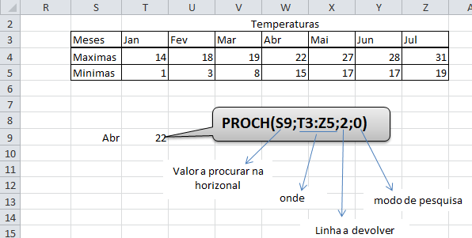
Caso 2
Obtenha a temperatura Máxima registada em Abril
a) Com o PROCV e coluna a devolver constante
 |  | Temperaturas
 | Meses | Jan | Fev | Mar | Abr | Mai | Jun | Jul
 | Maximas | 14 | 18 | 19 | 22 | 27 | 28 | 31
 | Minimas | 1 | 3 | 8 | 15 | 17 | 17 | 19

 | Abr
 | Maximas | 22

b) Com o PROCV e coluna a devolver calculada pelo CORRESP
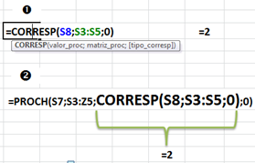
 | Abr
 | Maximas | 22

Exercício 1
Calcule e distância entre as cidades de origem e destino.

 |  | Lisboa | Porto | Coimbra | Aveiro | Faro
 | Lisboa | 0 | 317 | 202 | 256 | 296
 | Porto | 317 | 0 | 123 | 71 | 585
 | Coimbra | 202 | 123 | 0 | 60 | 468
 | Aveiro | 256 | 71 | 60 | 0 | 522
 | Faro | 296 | 585 | 468 | 522 | 0

 | origem | Lisboa
 | destino | Faro
 | distância | 296

 |  |  |  |  |  |  |  |  |  |  | Tabela 1
Caso 3 |  |  |  |  |  |  |  |  |  | 0 | 0 - 7.4 | rep
 |  |  | 40% | 60% |  |  |  |  |  | 7.5 | 7.5 - 9.4 | oral
 | Turma | nome | teste1 | teste2 | final | Obs 1 | Obs 2 |  |  | 9.5 | mais de 9.5 | aprov
 | HA1 | a | 13 | 12 | 12.00 | aprov | suf
 | HA2 | b | 16 | 8 | 11.00 | aprov | suf |  | Escalão | Limites |  | Obs
 | HA1 | C | 8 | 5 | 6.00 | rep | med |  |  | Inferior | Superior
 | HA1 | d | 12 | 16 | 14.00 | aprov | bom |  | E1 | 0 | 4 | mau
 | HA1 | e | 10 | 19 | 15.00 | aprov | bom |  | E2 | 5 | 9 | med
 | HA1 | f | 11 | 20 | 16.00 | aprov | bom |  | E3 | 10 | 13 | suf
 | HA2 | g | 14 | 5 | 9.00 | oral | med |  | E4 | 14 | 17 | bom
 |  |  |  |  |  |  |  |  | E5 | 18 | 20 | mtBom

 |  | a) Preencha a coluna final (média final) sabendo que o teste1 tem um peso de 40% e o Teste 2 de 60%
 |  | b) Preencha a coluna Obs1 com base na tabela 1
 |  | c) Preencha a coluna Obs2 com base na tabela 2

Exercicio 2
Indique a que grupo pertençe cada um dos membros da lista seguinte e com base na tabela anexa

 |  | Nome | Idade | Grupo
 |  | Joana | 5 | criança |  |  | 0 | 0 - 7 | criança
 |  | Carla | 65 | Idoso |  |  | 8 | 8 - 14 | Jovem
 |  | Ze | 18 | Adolescente |  |  | 15 | 15 - 18 | Adolescente
 |  | Ana | 16 | Adolescente |  |  | 19 | 19 - 60 | Adulto
 |  | Luis | 25 | Adulto |  |  | 61 | > 60 | Idoso

Caso 4
O quadro seguinte, representa as entradas de dinheiro por dias da semana e caixas.

 |  | Dias | c1 | c2 | c3 | c4 | Total
 |  | seg | 1 | 8 | 15 | 22 | 46
 |  | ter | 2 | 9 | 16 | 23 | 50
 |  | qua | 3 | 10 | 17 | 24 | 54
 |  | qui | 4 | 11 | 18 | 25 | 58
 |  | sex | 5 | 12 | 19 | 26 | 62
 |  | sáb | 6 | 13 | 20 | 27 | 66
 |  | dom | 7 | 14 | 21 | 28 | 70
 |  | Total | 28 | 77 | 126 | 175

 | Calcule a venda correspondente ao dia de semana e caixa indicada nas células auxiliares
 | utilizando a função PROCV e CORRESP

 |  | dia: | qui
 |  | Caixa: | c2 |  | 11

 | Calcule a venda correspondente ao dia de semana e caixa indicada nas células auxiliares
 | utilizando a função PROCV e CORRESP

 |  | dia: | qui
 |  | Caixa: | c2 |  | 11

 |  | =ÍNDICE(C93:G100;CORRESP(D112;C93:C100;0);CORRESP(D113;C93:G93;0))

 |  |  |  |  |  |  |  | 11

Célula onde está o valor a procurar
localização da tabela
correspondência exacta

localização da tabela
nº da linha
da tabela
dos dados
nº da coluna
da tabela
dos dados

Importacao
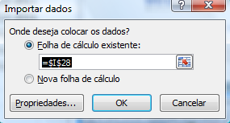
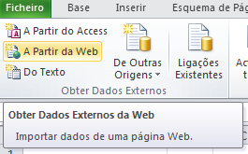
Importação
Nome | Último | Variação |  | Máx. | Min | Volume de acções | Capital (mil. Euros) | Hora
 |  | % | Euros
ALTRI SGPS | 1.172 | -1.43% | -0.02 | 1.19 | 1.172 | 113,895 | 134,135 | 2011-12-09
BANCO BPI | 0.542 | 5.24% | 0.03 | 0.543 | 0.5 | 505,435 | 268,054 | 2011-12-09
BANIF | 0.388 | 10.86% | 0.04 | 0.41 | 0.355 | 1,903,616 | 739,126 | 2011-12-09
BCP | 0.125 | 0.81% | 0 | 0.127 | 0.121 | 100,116,752 | 12,408,753 | 2011-12-09
BES | 1.173 | -3.77% | -0.05 | 1.216 | 1.166 | 8,491,888 | 10,048,981 | 2011-12-09
BRISA | 2.531 | 1.97% | 0.05 | 2.555 | 2.44 | 800,907 | 2,027,655 | 2011-12-09
CIMPOR | 5.155 | 1.08% | 0.05 | 5.225 | 5.052 | 245,247 | 1,269,318 | 2011-12-09 | http://www.tsf.pt/paginainicial/economia/index.aspx?index=psi20
EDP | 2.449 | 1.20% | 0.03 | 2.474 | 2.364 | 4,465,091 | 10,902,740 | 2011-12-09
EDP RENOVAVEIS | 4.355 | 1.28% | 0.05 | 4.399 | 4.271 | 450,295 | 1,957,132 | 2011-12-09
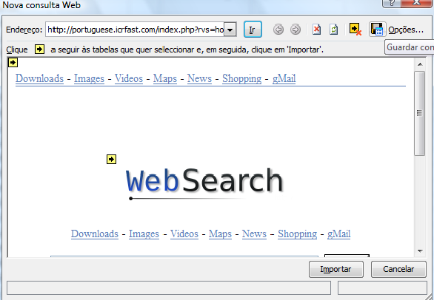
GALP ENERGIA SGPS | 11.76 | 2.80% | 0.32 | 11.83 | 11.38 | 1,134,907 | 13,280,522 | 2011-12-09
JERONIMO MARTINS | 13.105 | 0.81% | 0.1 | 13.15 | 12.95 | 645,257 | 8,418,268 | 2011-12-09
MOTA ENGIL | 1.075 | 0.47% | 0 | 1.076 | 1.066 | 56,774 | 61,007 | 2011-12-09
PORTUCEL PRODUTORA | 1.797 | 0.56% | 0.01 | 1.809 | 1.77 | 79,230 | 142,220 | 2011-12-09
PORTUGAL TELECOM | 4.798 | 2.35% | 0.11 | 4.82 | 4.68 | 1,459,430 | 6,973,951 | 2011-12-09
REN-REDES ENERG. | 1.98 | 1.28% | 0.03 | 1.98 | 1.945 | 155,296 | 303,963 | 2011-12-09
SEMAPA SGPS | 5.566 | 2.43% | 0.13 | 5.575 | 5.46 | 20,414 | 112,733 | 2011-12-09
SONAE INDUSTRIA | 0.699 | -0.85% | -0.01 | 0.708 | 0.679 | 139,962 | 97,160 | 2011-12-09
SONAE SGPS | 0.463 | -1.07% | 0 | 0.477 | 0.46 | 1,031,175 | 481,239 | 2011-12-09
SONAECOM SGPS | 1.25 | 1.71% | 0.02 | 1.259 | 1.203 | 108,545 | 134,767 | 2011-12-09
ZON MULTIMEDIA | 2.2 | 6.23% | 0.13 | 2.2 | 2.064 | 191,399 | 412,153 | 2011-12-09

Tabelas_casos
Tabelas Dinâmicas (Pivot Tables)
1. Criar uma tabela dinâmica (Inserir | Tabela Dinâmica)
Seleccionar os atributos para linha, coluna, relatório
Seleccionar o atributo para o cálculo (atributo a analisar)
Utilizar os filtros (automáticos)
Agrupar as idades (Com uma idade selecçionada, Ferramentas da tabela dinâmica | Opções | Agrupar | Selecção de Grupo)
Explorar: Ferramentas da tabela dinâmica | Estrutura)
Definição do Campo de Valor (cálculo, aparência e formato)

2. Criar um gráfico dinâmico

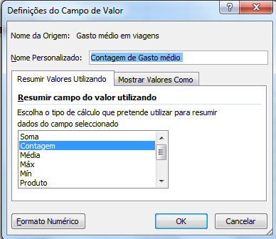
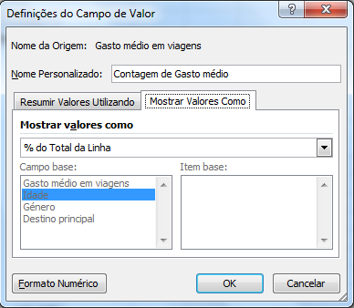
3. Aplicação
Foram inquiridos 925 portugueses sobre os seus gastos anuais com férias e qual o principal destino. Avalie de que forma a idade e o género influênciam os gastos com viagens.

Gasto médio em viagens | Idade | Género | Destino principal
997 | 44 | M | Estrangeiro
850 | 39 | F | Portugal
997 | 43 | M | Estrangeiro
951 | 41 | M | Estrangeiro
993 | 50 | F | Estrangeiro
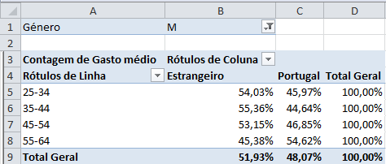
781 | 39 | F | Estrangeiro
912 | 45 | F | Portugal
649 | 59 | M | Portugal
1265 | 25 | M | Portugal
680 | 38 | F | Portugal
800 | 41 | F | Estrangeiro
613 | 32 | F | Portugal
993 | 46 | F | Portugal
1059 | 38 | M | Portugal
939 | 42 | F | Estrangeiro
841 | 44 | F | Estrangeiro
828 | 38 | F | Portugal
1004 | 50 | F | Estrangeiro
983 | 48 | F | Portugal
837 | 46 | M | Estrangeiro
924 | 42 | M | Portugal
852 | 48 | M | Estrangeiro
963 | 39 | M | Estrangeiro
1046 | 36 | M | Portugal
943 | 44 | F | Portugal
875 | 46 | F | Portugal
979 | 44 | M | Estrangeiro
1022 | 40 | M | Estrangeiro
527 | 26 | F | Estrangeiro
649 | 34 | F | Portugal
1130 | 59 | F | Portugal
1133 | 30 | M | Estrangeiro
692 | 55 | M | Portugal
1341 | 26 | M | Estrangeiro
1132 | 55 | F | Estrangeiro
803 | 41 | F | Portugal
786 | 50 | M | Portugal
451 | 64 | M | Portugal
1237 | 26 | M | Portugal
825 | 40 | F | Portugal
895 | 47 | M | Estrangeiro
937 | 45 | F | Estrangeiro
1096 | 40 | M | Estrangeiro
741 | 36 | F | Portugal
816 | 47 | M | Estrangeiro
663 | 59 | M | Estrangeiro
1141 | 34 | M | Portugal
646 | 58 | M | Portugal
1346 | 26 | M | Portugal
698 | 57 | M | Portugal
870 | 47 | M | Estrangeiro
1002 | 49 | F | Estrangeiro
850 | 48 | M | Portugal
1245 | 34 | M | Estrangeiro
728 | 36 | F | Portugal
698 | 32 | F | Estrangeiro
503 | 60 | M | Portugal
1084 | 52 | F | Estrangeiro
1115 | 53 | F | Portugal
1073 | 50 | F | Estrangeiro
623 | 58 | M | Portugal
1074 | 37 | M | Portugal
981 | 44 | M | Portugal
583 | 26 | F | Estrangeiro
621 | 59 | M | Portugal
1346 | 25 | M | Portugal
1042 | 51 | F | Portugal
1262 | 28 | M | Estrangeiro
579 | 59 | M | Portugal
883 | 50 | F | Estrangeiro
541 | 27 | F | Estrangeiro
937 | 45 | F | Portugal
968 | 50 | F | Portugal
887 | 46 | M | Estrangeiro
1159 | 33 | M | Portugal
605 | 28 | F | Portugal
646 | 56 | M | Estrangeiro
984 | 39 | M | Portugal
1050 | 50 | F | Estrangeiro
1123 | 55 | F | Estrangeiro
1213 | 28 | M | Estrangeiro
965 | 45 | F | Estrangeiro
1036 | 52 | F | Estrangeiro
879 | 46 | M | Portugal
667 | 55 | M | Portugal
1282 | 62 | F | Estrangeiro
1212 | 60 | F | Estrangeiro
723 | 56 | M | Portugal
632 | 59 | M | Estrangeiro
842 | 41 | F | Estrangeiro
1188 | 33 | M | Estrangeiro
811 | 46 | M | Portugal
731 | 37 | F | Portugal
1258 | 26 | M | Portugal
1128 | 56 | F | Portugal
887 | 43 | F | Estrangeiro
1074 | 55 | F | Portugal
925 | 52 | F | Estrangeiro
1263 | 27 | M | Estrangeiro
1206 | 32 | M | Portugal
596 | 60 | M | Portugal
1173 | 33 | M | Portugal
621 | 60 | M | Portugal
576 | 61 | M | Estrangeiro
1384 | 64 | F | Portugal
544 | 63 | M | Portugal
1083 | 33 | M | Estrangeiro
678 | 33 | F | Portugal
963 | 45 | M | Estrangeiro
1233 | 28 | M | Portugal
688 | 55 | M | Portugal
822 | 51 | M | Estrangeiro
804 | 39 | F | Portugal
952 | 45 | F | Portugal
967 | 46 | F | Portugal
538 | 62 | M | Estrangeiro
1224 | 59 | F | Portugal
813 | 36 | F | Estrangeiro
565 | 59 | M | Estrangeiro
926 | 45 | F | Estrangeiro
521 | 62 | M | Portugal
519 | 26 | F | Portugal
773 | 53 | M | Estrangeiro
862 | 50 | M | Portugal
1130 | 59 | F | Portugal
715 | 36 | F | Estrangeiro
922 | 49 | M | Estrangeiro
811 | 39 | F | Estrangeiro
461 | 63 | M | Estrangeiro
576 | 64 | M | Portugal
620 | 59 | M | Portugal
1226 | 25 | M | Portugal
742 | 49 | M | Estrangeiro
1167 | 58 | F | Estrangeiro
1186 | 60 | F | Portugal
509 | 63 | M | Portugal
999 | 41 | M | Estrangeiro
782 | 49 | M | Portugal
499 | 28 | F | Portugal
962 | 50 | F | Portugal
948 | 42 | M | Estrangeiro
990 | 47 | F | Portugal
509 | 61 | M | Portugal
463 | 26 | F | Portugal
995 | 48 | F | Estrangeiro
1068 | 38 | M | Portugal
1167 | 57 | F | Portugal
1211 | 27 | M | Portugal
798 | 51 | M | Estrangeiro
1162 | 57 | F | Estrangeiro
745 | 56 | M | Estrangeiro
853 | 43 | F | Estrangeiro
679 | 35 | F | Portugal
518 | 25 | F | Portugal
1123 | 55 | F | Portugal
969 | 36 | M | Estrangeiro
1039 | 55 | F | Portugal
638 | 33 | F | Estrangeiro
1002 | 56 | F | Portugal
1021 | 51 | F | Portugal
510 | 63 | M | Estrangeiro
1287 | 25 | M | Portugal
1212 | 63 | F | Estrangeiro
944 | 41 | M | Estrangeiro
569 | 61 | M | Estrangeiro
614 | 58 | M | Estrangeiro
601 | 63 | M | Portugal
602 | 33 | F | Estrangeiro
1177 | 56 | F | Estrangeiro
1249 | 57 | F | Estrangeiro
766 | 41 | F | Estrangeiro
694 | 51 | M | Portugal
650 | 59 | M | Estrangeiro
1083 | 37 | M | Portugal
857 | 46 | M | Portugal
758 | 52 | M | Portugal
564 | 60 | M | Portugal
820 | 45 | F | Portugal
879 | 46 | M | Portugal
479 | 29 | F | Estrangeiro
1055 | 53 | F | Portugal
976 | 46 | F | Portugal
602 | 30 | F | Portugal
943 | 42 | M | Portugal
1127 | 58 | F | Estrangeiro
493 | 25 | F | Estrangeiro
820 | 43 | F | Estrangeiro
642 | 60 | M | Portugal
454 | 28 | F | Estrangeiro
1116 | 57 | F | Estrangeiro
939 | 43 | F | Portugal
1241 | 61 | F | Portugal
1295 | 62 | F | Portugal
1185 | 29 | M | Estrangeiro
687 | 37 | F | Estrangeiro
503 | 27 | F | Estrangeiro
1238 | 60 | F | Portugal
693 | 35 | F | Estrangeiro
731 | 51 | M | Portugal
525 | 60 | M | Estrangeiro
653 | 35 | F | Portugal
805 | 47 | F | Estrangeiro
1060 | 39 | M | Estrangeiro
544 | 64 | M | Portugal
1052 | 37 | M | Estrangeiro
1253 | 59 | F | Estrangeiro
998 | 40 | M | Estrangeiro
1232 | 27 | M | Portugal
1050 | 39 | M | Estrangeiro
911 | 47 | M | Estrangeiro
1079 | 52 | F | Estrangeiro
821 | 49 | M | Estrangeiro
1201 | 32 | M | Portugal
846 | 47 | M | Portugal
1208 | 61 | F | Portugal
939 | 48 | F | Portugal
719 | 54 | M | Estrangeiro
1047 | 55 | F | Estrangeiro
981 | 41 | M | Portugal
1141 | 34 | M | Estrangeiro
547 | 62 | M | Portugal
619 | 35 | F | Portugal
1166 | 32 | M | Portugal
911 | 46 | M | Estrangeiro
1044 | 56 | F | Estrangeiro
840 | 50 | M | Portugal
1294 | 64 | F | Portugal
1092 | 56 | F | Estrangeiro
977 | 53 | F | Portugal
1246 | 63 | F | Estrangeiro
638 | 38 | F | Estrangeiro
659 | 54 | M | Portugal
786 | 51 | M | Portugal
629 | 28 | F | Portugal
586 | 59 | M | Estrangeiro
1311 | 27 | M | Portugal
1324 | 64 | F | Estrangeiro
1230 | 26 | M | Portugal
880 | 48 | M | Estrangeiro
1303 | 25 | M | Portugal
588 | 31 | F | Estrangeiro
1259 | 61 | F | Portugal
1154 | 35 | M | Estrangeiro
1177 | 56 | F | Estrangeiro
1218 | 31 | M | Portugal
898 | 50 | F | Estrangeiro
784 | 36 | F | Estrangeiro
685 | 35 | F | Estrangeiro
1075 | 49 | F | Estrangeiro
576 | 32 | F | Portugal
1051 | 47 | F | Portugal
1303 | 25 | M | Portugal
666 | 58 | M | Portugal
1178 | 63 | F | Portugal
1209 | 31 | M | Estrangeiro
684 | 37 | F | Portugal
699 | 40 | F | Portugal
1163 | 33 | M | Estrangeiro
1070 | 38 | M | Estrangeiro
1042 | 55 | F | Estrangeiro
1028 | 38 | M | Estrangeiro
1220 | 27 | M | Portugal
778 | 39 | F | Estrangeiro
924 | 42 | M | Portugal
901 | 47 | M | Estrangeiro
471 | 64 | M | Portugal
953 | 44 | F | Portugal
1181 | 32 | M | Estrangeiro
1147 | 56 | F | Portugal
535 | 64 | M | Estrangeiro
1226 | 60 | F | Estrangeiro
777 | 39 | F | Estrangeiro
575 | 26 | F | Portugal
1129 | 31 | M | Estrangeiro
552 | 29 | F | Estrangeiro
717 | 59 | M | Estrangeiro
1241 | 28 | M | Portugal
1319 | 26 | M | Estrangeiro
562 | 62 | M | Portugal
1239 | 63 | F | Estrangeiro
1286 | 64 | F | Portugal
1094 | 35 | M | Portugal
700 | 38 | F | Estrangeiro
938 | 46 | F | Portugal
648 | 54 | M | Portugal
962 | 47 | F | Portugal
919 | 45 | M | Portugal
816 | 49 | M | Estrangeiro
964 | 42 | M | Estrangeiro
980 | 51 | F | Estrangeiro
530 | 64 | M | Portugal
1063 | 36 | M | Portugal
1342 | 63 | F | Estrangeiro
913 | 46 | F | Estrangeiro
871 | 47 | F | Estrangeiro
754 | 56 | M | Portugal
685 | 53 | M | Portugal
1078 | 59 | F | Estrangeiro
766 | 52 | M | Estrangeiro
884 | 40 | F | Portugal
660 | 62 | M | Estrangeiro
829 | 45 | M | Portugal
584 | 62 | M | Estrangeiro
839 | 43 | F | Portugal
1299 | 26 | M | Portugal
777 | 57 | M | Portugal
1315 | 63 | F | Estrangeiro
1126 | 55 | F | Portugal
641 | 33 | F | Estrangeiro
606 | 32 | F | Estrangeiro
797 | 50 | M | Portugal
513 | 64 | M | Estrangeiro
1201 | 29 | M | Estrangeiro
823 | 42 | F | Estrangeiro
596 | 62 | M | Portugal
1267 | 29 | M | Estrangeiro
853 | 48 | M | Estrangeiro
1105 | 53 | F | Portugal
800 | 37 | F | Portugal
779 | 41 | F | Estrangeiro
1008 | 52 | F | Portugal
782 | 43 | F | Estrangeiro
1031 | 45 | M | Portugal
886 | 47 | F | Portugal
939 | 44 | M | Estrangeiro
1024 | 51 | F | Portugal
1036 | 40 | M | Portugal
1148 | 28 | M | Estrangeiro
979 | 49 | F | Estrangeiro
586 | 60 | M | Estrangeiro
1136 | 58 | F | Portugal
562 | 29 | F | Portugal
1285 | 28 | M | Estrangeiro
920 | 44 | M | Estrangeiro
562 | 26 | F | Portugal
603 | 60 | M | Portugal
853 | 49 | M | Estrangeiro
816 | 44 | M | Portugal
1048 | 35 | M | Estrangeiro
1062 | 39 | M | Portugal
1203 | 33 | M | Estrangeiro
1193 | 62 | F | Portugal
1088 | 55 | F | Portugal
593 | 31 | F | Estrangeiro
661 | 55 | M | Estrangeiro
869 | 44 | F | Portugal
1123 | 34 | M | Portugal
1086 | 35 | M | Portugal
1205 | 27 | M | Portugal
692 | 36 | F | Estrangeiro
914 | 44 | M | Estrangeiro
856 | 42 | F | Portugal
1108 | 38 | M | Estrangeiro
1286 | 27 | M | Portugal
972 | 39 | M | Estrangeiro
1066 | 38 | M | Estrangeiro
1173 | 33 | M | Estrangeiro
988 | 40 | M | Portugal
1033 | 35 | M | Estrangeiro
608 | 58 | M | Portugal
655 | 59 | M | Portugal
696 | 33 | F | Estrangeiro
604 | 29 | F | Portugal
856 | 51 | M | Estrangeiro
541 | 59 | M | Estrangeiro
600 | 55 | M | Estrangeiro
1348 | 27 | M | Portugal
896 | 43 | M | Estrangeiro
864 | 41 | F | Portugal
660 | 59 | M | Portugal
1154 | 31 | M | Estrangeiro
1058 | 37 | M | Estrangeiro
1067 | 52 | F | Portugal
1001 | 51 | F | Portugal
589 | 59 | M | Portugal
1238 | 61 | F | Estrangeiro
984 | 47 | F | Portugal
753 | 33 | F | Portugal
1152 | 57 | F | Portugal
1065 | 32 | M | Estrangeiro
762 | 37 | F | Estrangeiro
512 | 58 | M | Estrangeiro
683 | 34 | F | Estrangeiro
537 | 29 | F | Estrangeiro
511 | 64 | M | Portugal
860 | 42 | F | Portugal
829 | 43 | F | Estrangeiro
928 | 47 | F | Portugal
786 | 38 | F | Portugal
678 | 33 | F | Estrangeiro
664 | 33 | F | Portugal
1011 | 38 | M | Portugal
868 | 44 | F | Estrangeiro
888 | 44 | F | Estrangeiro
723 | 37 | F | Portugal
852 | 46 | M | Portugal
1312 | 63 | F | Estrangeiro
1138 | 33 | M | Portugal
975 | 41 | M | Estrangeiro
1282 | 63 | F | Portugal
682 | 33 | F | Estrangeiro
1145 | 36 | M | Portugal
1148 | 57 | F | Estrangeiro
808 | 47 | M | Portugal
1259 | 27 | M | Estrangeiro
667 | 34 | F | Estrangeiro
492 | 25 | F | Portugal
641 | 58 | M | Estrangeiro
650 | 32 | F | Estrangeiro
1246 | 63 | F | Estrangeiro
779 | 40 | F | Portugal
412 | 25 | F | Portugal
581 | 63 | M | Portugal
644 | 33 | F | Estrangeiro
1010 | 35 | M | Estrangeiro
1074 | 50 | F | Portugal
1020 | 54 | F | Estrangeiro
718 | 57 | M | Portugal
495 | 64 | M | Portugal
848 | 43 | F | Estrangeiro
1042 | 41 | M | Portugal
882 | 48 | M | Estrangeiro
469 | 25 | F | Estrangeiro
782 | 35 | F | Estrangeiro
561 | 26 | F | Portugal
1081 | 55 | F | Portugal
1276 | 26 | M | Portugal
884 | 43 | M | Estrangeiro
1024 | 39 | M | Portugal
937 | 46 | F | Portugal
1049 | 37 | M | Estrangeiro
1150 | 55 | F | Estrangeiro
1360 | 25 | M | Estrangeiro
833 | 45 | F | Portugal
747 | 52 | M | Portugal
1084 | 36 | M | Estrangeiro
576 | 32 | F | Portugal
1071 | 56 | F | Estrangeiro
852 | 42 | M | Portugal
1271 | 64 | F | Estrangeiro
955 | 52 | F | Estrangeiro
1110 | 57 | F | Estrangeiro
907 | 45 | F | Portugal
1249 | 31 | M | Estrangeiro
539 | 28 | F | Estrangeiro
592 | 34 | F | Estrangeiro
792 | 50 | M | Portugal
1056 | 36 | M | Estrangeiro
904 | 44 | F | Portugal
547 | 29 | F | Estrangeiro
1191 | 30 | M | Estrangeiro
647 | 57 | M | Portugal
923 | 46 | F | Estrangeiro
1195 | 59 | F | Estrangeiro
941 | 46 | M | Portugal
485 | 62 | M | Estrangeiro
771 | 39 | F | Portugal
1276 | 27 | M | Estrangeiro
1227 | 58 | F | Estrangeiro
652 | 56 | M | Estrangeiro
1040 | 42 | M | Estrangeiro
1125 | 55 | F | Estrangeiro
838 | 41 | F | Portugal
716 | 51 | M | Portugal
650 | 60 | M | Portugal
899 | 46 | M | Portugal
678 | 60 | M | Portugal
1021 | 50 | F | Estrangeiro
958 | 49 | F | Portugal
1260 | 63 | F | Portugal
1158 | 62 | F | Portugal
1244 | 58 | F | Portugal
515 | 25 | F | Estrangeiro
839 | 45 | F | Estrangeiro
467 | 27 | F | Portugal
1168 | 58 | F | Portugal
788 | 41 | F | Portugal
1224 | 57 | F | Portugal
1269 | 64 | F | Estrangeiro
1120 | 55 | F | Portugal
957 | 39 | M | Portugal
385 | 25 | F | Estrangeiro
1120 | 59 | F | Portugal
973 | 46 | M | Estrangeiro
821 | 49 | M | Estrangeiro
675 | 55 | M | Estrangeiro
869 | 50 | M | Portugal
918 | 45 | F | Estrangeiro
1214 | 62 | F | Portugal
616 | 30 | F | Estrangeiro
1299 | 25 | M | Estrangeiro
1290 | 27 | M | Portugal
943 | 49 | F | Estrangeiro
896 | 48 | F | Portugal
984 | 42 | M | Estrangeiro
1004 | 55 | F | Estrangeiro
816 | 45 | F | Estrangeiro
1065 | 38 | M | Portugal
956 | 47 | F | Estrangeiro
1312 | 26 | M | Portugal
1231 | 31 | M | Estrangeiro
731 | 54 | M | Estrangeiro
1206 | 32 | M | Estrangeiro
1117 | 32 | M | Portugal
1092 | 56 | F | Estrangeiro
761 | 39 | F | Portugal
1233 | 56 | F | Estrangeiro
721 | 34 | F | Estrangeiro
983 | 44 | M | Estrangeiro
1239 | 29 | M | Estrangeiro
647 | 28 | F | Estrangeiro
1181 | 56 | F | Portugal
1040 | 37 | M | Estrangeiro
969 | 49 | F | Estrangeiro
998 | 55 | F | Portugal
1099 | 56 | F | Portugal
991 | 54 | F | Estrangeiro
482 | 60 | M | Portugal
1049 | 51 | F | Estrangeiro
898 | 45 | M | Portugal
474 | 31 | F | Estrangeiro
749 | 36 | F | Estrangeiro
750 | 50 | M | Portugal
694 | 52 | M | Estrangeiro
839 | 45 | M | Portugal
1111 | 34 | M | Estrangeiro
988 | 38 | M | Estrangeiro
627 | 58 | M | Estrangeiro
1051 | 50 | F | Portugal
653 | 56 | M | Portugal
1164 | 58 | F | Estrangeiro
540 | 29 | F | Portugal
1189 | 58 | F | Estrangeiro
926 | 44 | M | Portugal
836 | 44 | F | Estrangeiro
1363 | 25 | M | Estrangeiro
827 | 47 | F | Estrangeiro
616 | 33 | F | Portugal
1122 | 31 | M | Estrangeiro
722 | 51 | M | Estrangeiro
1026 | 52 | F | Portugal
957 | 48 | F | Estrangeiro
1057 | 37 | M | Portugal
664 | 58 | M | Portugal
1249 | 59 | F | Portugal
587 | 57 | M | Portugal
771 | 34 | F | Portugal
811 | 42 | F | Estrangeiro
537 | 64 | M | Estrangeiro
663 | 29 | F | Portugal
915 | 46 | F | Estrangeiro
823 | 51 | M | Portugal
839 | 37 | F | Portugal
948 | 48 | F | Portugal
465 | 25 | F | Estrangeiro
663 | 57 | M | Portugal
972 | 43 | M | Estrangeiro
518 | 25 | F | Portugal
1349 | 25 | M | Portugal
1008 | 40 | M | Portugal
683 | 34 | F | Estrangeiro
629 | 58 | M | Estrangeiro
973 | 39 | M | Portugal
864 | 47 | M | Estrangeiro
920 | 42 | M | Portugal
947 | 40 | M | Portugal
1045 | 53 | F | Estrangeiro
1004 | 48 | F | Estrangeiro
608 | 31 | F | Portugal
472 | 25 | F | Estrangeiro
835 | 48 | M | Estrangeiro
1010 | 51 | F | Estrangeiro
1251 | 64 | F | Estrangeiro
656 | 33 | F | Portugal
863 | 49 | M | Portugal
1270 | 31 | M | Estrangeiro
1147 | 32 | M | Portugal
1163 | 58 | F | Estrangeiro
499 | 63 | M | Estrangeiro
1136 | 33 | M | Estrangeiro
1189 | 34 | M | Estrangeiro
1116 | 34 | M | Estrangeiro
754 | 53 | M | Estrangeiro
467 | 26 | F | Portugal
722 | 52 | M | Portugal
1234 | 26 | M | Estrangeiro
1160 | 32 | M | Estrangeiro
817 | 39 | F | Estrangeiro
1337 | 62 | F | Portugal
1111 | 53 | F | Portugal
1079 | 55 | F | Estrangeiro
610 | 30 | F | Portugal
787 | 45 | M | Portugal
653 | 33 | F | Estrangeiro
530 | 64 | M | Estrangeiro
1299 | 27 | M | Estrangeiro
617 | 28 | F | Estrangeiro
613 | 32 | F | Portugal
767 | 52 | M | Estrangeiro
1230 | 62 | F | Portugal
1070 | 53 | F | Estrangeiro
1034 | 51 | F | Estrangeiro
1004 | 41 | M | Portugal
645 | 56 | M | Estrangeiro
1003 | 50 | F | Portugal
1199 | 32 | M | Estrangeiro
1006 | 36 | M | Estrangeiro
533 | 64 | M | Portugal
721 | 37 | F | Estrangeiro
1135 | 58 | F | Estrangeiro
1005 | 45 | F | Estrangeiro
1055 | 38 | M | Portugal
965 | 45 | F | Portugal
646 | 28 | F | Portugal
1277 | 28 | M | Estrangeiro
986 | 37 | M | Estrangeiro
946 | 40 | M | Estrangeiro
1339 | 25 | M | Portugal
995 | 41 | M | Estrangeiro
657 | 56 | M | Estrangeiro
1002 | 39 | M | Estrangeiro
529 | 63 | M | Estrangeiro
826 | 46 | M | Estrangeiro
862 | 47 | M | Estrangeiro
1216 | 61 | F | Portugal
868 | 39 | F | Estrangeiro
514 | 30 | F | Estrangeiro
1279 | 28 | M | Estrangeiro
525 | 26 | F | Estrangeiro
795 | 37 | F | Estrangeiro
826 | 48 | M | Estrangeiro
1265 | 61 | F | Portugal
585 | 32 | F | Estrangeiro
663 | 57 | M | Estrangeiro
1204 | 63 | F | Estrangeiro
849 | 48 | M | Estrangeiro
733 | 36 | F | Estrangeiro
989 | 49 | F | Portugal
1282 | 27 | M | Estrangeiro
1147 | 54 | F | Estrangeiro
1061 | 37 | M | Portugal
1123 | 31 | M | Estrangeiro
976 | 48 | F | Portugal
1007 | 38 | M | Portugal
672 | 54 | M | Portugal
768 | 43 | F | Estrangeiro
1102 | 34 | M | Portugal
1335 | 28 | M | Estrangeiro
652 | 34 | F | Estrangeiro
1226 | 59 | F | Portugal
890 | 43 | M | Estrangeiro
804 | 43 | F | Estrangeiro
543 | 26 | F | Estrangeiro
1109 | 41 | M | Estrangeiro
731 | 53 | M | Estrangeiro
826 | 49 | M | Portugal
1250 | 27 | M | Estrangeiro
642 | 59 | M | Estrangeiro
1280 | 27 | M | Estrangeiro
1247 | 25 | M | Estrangeiro
676 | 32 | F | Portugal
1089 | 33 | M | Portugal
1282 | 25 | M | Portugal
1154 | 37 | M | Estrangeiro
1168 | 30 | M | Estrangeiro
792 | 42 | F | Portugal
656 | 36 | F | Portugal
1193 | 33 | M | Portugal
1111 | 33 | M | Estrangeiro
989 | 48 | F | Estrangeiro
691 | 31 | F | Portugal
759 | 38 | F | Portugal
643 | 57 | M | Estrangeiro
873 | 44 | F | Estrangeiro
843 | 46 | M | Estrangeiro
1211 | 31 | M | Estrangeiro
1109 | 34 | M | Portugal
1178 | 28 | M | Estrangeiro
795 | 43 | F | Estrangeiro
1168 | 59 | F | Portugal
980 | 48 | F | Estrangeiro
1175 | 58 | F | Estrangeiro
1011 | 50 | F | Portugal
781 | 44 | F | Portugal
646 | 34 | F | Estrangeiro
505 | 25 | F | Estrangeiro
781 | 51 | M | Portugal
1084 | 40 | M | Portugal
1175 | 59 | F | Estrangeiro
716 | 38 | F | Portugal
649 | 56 | M | Estrangeiro
841 | 41 | F | Portugal
1129 | 55 | F | Estrangeiro
1301 | 62 | F | Estrangeiro
800 | 38 | F | Estrangeiro
786 | 53 | M | Estrangeiro
905 | 50 | M | Estrangeiro
1124 | 35 | M | Portugal
1187 | 30 | M | Portugal
805 | 35 | F | Estrangeiro
821 | 51 | M | Estrangeiro
1134 | 36 | M | Estrangeiro
1267 | 63 | F | Portugal
1226 | 59 | F | Estrangeiro
618 | 32 | F | Portugal
1111 | 55 | F | Portugal
1225 | 60 | F | Estrangeiro
935 | 50 | F | Estrangeiro
591 | 30 | F | Portugal
917 | 42 | M | Portugal
727 | 53 | M | Estrangeiro
847 | 45 | F | Portugal
689 | 36 | F | Estrangeiro
1093 | 54 | F | Estrangeiro
845 | 40 | F | Estrangeiro
668 | 56 | M | Portugal
1153 | 33 | M | Portugal
1072 | 56 | F | Portugal
590 | 61 | M | Estrangeiro
648 | 59 | M | Portugal
431 | 64 | M | Portugal
1053 | 55 | F | Portugal
825 | 42 | F | Portugal
1027 | 51 | F | Portugal
708 | 53 | M | Portugal
549 | 29 | F | Portugal
880 | 46 | M | Estrangeiro
1054 | 37 | M | Estrangeiro
518 | 63 | M | Estrangeiro
559 | 63 | M | Portugal
640 | 61 | M | Estrangeiro
1246 | 29 | M | Estrangeiro
1112 | 34 | M | Portugal
730 | 40 | F | Estrangeiro
975 | 44 | M | Portugal
462 | 26 | F | Estrangeiro
835 | 48 | M | Estrangeiro
746 | 39 | F | Portugal
479 | 25 | F | Portugal
743 | 49 | M | Estrangeiro
978 | 43 | M | Portugal
716 | 35 | F | Estrangeiro
894 | 44 | M | Portugal
820 | 48 | M | Portugal
747 | 53 | M | Portugal
983 | 52 | F | Estrangeiro
1255 | 28 | M | Portugal
1165 | 35 | M | Portugal
1252 | 26 | M | Portugal
1168 | 59 | F | Portugal
713 | 56 | M | Estrangeiro
1221 | 62 | F | Estrangeiro
1144 | 36 | M | Portugal
718 | 35 | F | Estrangeiro
1027 | 38 | M | Portugal
925 | 46 | F | Estrangeiro
858 | 46 | M | Estrangeiro
734 | 36 | F | Estrangeiro
612 | 60 | M | Portugal
871 | 43 | M | Estrangeiro
874 | 44 | F | Estrangeiro
825 | 50 | M | Estrangeiro
1175 | 61 | F | Portugal
612 | 29 | F | Portugal
905 | 44 | M | Portugal
1310 | 64 | F | Portugal
854 | 45 | F | Estrangeiro
1274 | 27 | M | Portugal
1095 | 33 | M | Portugal
681 | 56 | M | Estrangeiro
907 | 47 | M | Estrangeiro
706 | 32 | F | Portugal
995 | 39 | M | Estrangeiro
775 | 48 | M | Estrangeiro
680 | 58 | M | Estrangeiro
750 | 55 | M | Estrangeiro
1056 | 53 | F | Estrangeiro
830 | 48 | M | Estrangeiro
951 | 46 | M | Estrangeiro
744 | 50 | M | Portugal
823 | 39 | F | Estrangeiro
1121 | 32 | M | Estrangeiro
959 | 49 | F | Portugal
586 | 61 | M | Portugal
672 | 31 | F | Estrangeiro
973 | 53 | F | Portugal
931 | 43 | M | Estrangeiro
1069 | 37 | M | Portugal
927 | 43 | F | Portugal
736 | 34 | F | Estrangeiro
586 | 64 | M | Estrangeiro
808 | 49 | M | Estrangeiro
513 | 26 | F | Estrangeiro
1257 | 31 | M | Portugal
761 | 37 | F | Estrangeiro
1241 | 25 | M | Portugal
828 | 38 | F | Estrangeiro
743 | 32 | F | Portugal
1174 | 57 | F | Portugal
478 | 63 | M | Estrangeiro
711 | 51 | M | Portugal
949 | 44 | M | Estrangeiro
803 | 45 | M | Portugal
1253 | 62 | F | Estrangeiro
787 | 51 | M | Estrangeiro
1130 | 59 | F | Estrangeiro
1164 | 60 | F | Estrangeiro
1130 | 59 | F | Portugal
615 | 34 | F | Estrangeiro
732 | 37 | F | Portugal
732 | 55 | M | Portugal
1263 | 62 | F | Estrangeiro
677 | 54 | M | Estrangeiro
1069 | 54 | F | Portugal
761 | 43 | F | Portugal
1122 | 38 | M | Estrangeiro
995 | 52 | F | Estrangeiro
1037 | 41 | M | Portugal
776 | 39 | F | Estrangeiro
1268 | 31 | M | Portugal
591 | 58 | M | Estrangeiro
848 | 41 | F | Estrangeiro
924 | 46 | F | Estrangeiro
847 | 46 | M | Estrangeiro
1131 | 55 | F | Portugal
1279 | 31 | M | Portugal
649 | 59 | M | Estrangeiro
620 | 28 | F | Estrangeiro
717 | 51 | M | Estrangeiro
1171 | 58 | F | Portugal
721 | 55 | M | Portugal
1043 | 39 | M | Estrangeiro
951 | 46 | M | Portugal
971 | 50 | F | Portugal
1125 | 55 | F | Estrangeiro
1132 | 55 | F | Portugal
712 | 53 | M | Portugal
1018 | 39 | M | Portugal
1191 | 31 | M | Estrangeiro
673 | 58 | M | Estrangeiro
1273 | 27 | M | Estrangeiro
1256 | 64 | F | Estrangeiro
728 | 37 | F | Portugal
807 | 38 | F | Estrangeiro
1100 | 34 | M | Estrangeiro
877 | 42 | M | Estrangeiro
1130 | 51 | F | Portugal
1302 | 25 | M | Estrangeiro
1155 | 30 | M | Portugal
568 | 64 | M | Estrangeiro
804 | 38 | F | Portugal
958 | 46 | F | Estrangeiro
616 | 32 | F | Estrangeiro
536 | 27 | F | Estrangeiro
1314 | 63 | F | Estrangeiro
592 | 27 | F | Estrangeiro
1086 | 58 | F | Estrangeiro
1091 | 54 | F | Estrangeiro
965 | 44 | M | Portugal
1075 | 57 | F | Estrangeiro
955 | 47 | F | Estrangeiro
934 | 48 | F | Portugal
1333 | 25 | M | Portugal
941 | 51 | F | Portugal
846 | 43 | M | Portugal
1064 | 34 | M | Portugal
777 | 39 | F | Estrangeiro
1214 | 57 | F | Estrangeiro
1082 | 53 | F | Portugal
673 | 36 | F | Estrangeiro
688 | 53 | M | Portugal
1242 | 27 | M | Estrangeiro
739 | 39 | F | Portugal
1038 | 53 | F | Portugal
679 | 56 | M | Portugal
825 | 38 | F | Portugal
1226 | 30 | M | Estrangeiro
528 | 27 | F | Estrangeiro
609 | 57 | M | Portugal
1218 | 28 | M | Estrangeiro
561 | 27 | F | Portugal
681 | 36 | F | Estrangeiro
1218 | 62 | F | Estrangeiro
1101 | 56 | F | Portugal
1129 | 56 | F | Portugal
601 | 61 | M | Portugal
1280 | 31 | M | Estrangeiro
918 | 42 | F | Estrangeiro
1275 | 26 | M | Estrangeiro
944 | 47 | F | Estrangeiro
1119 | 34 | M | Portugal
770 | 40 | F | Estrangeiro
835 | 41 | F | Portugal
1074 | 40 | M | Estrangeiro
1300 | 61 | F | Estrangeiro
590 | 62 | M | Portugal
548 | 25 | F | Estrangeiro
726 | 36 | F | Estrangeiro
760 | 39 | F | Portugal
1150 | 55 | F | Estrangeiro
1353 | 25 | M | Estrangeiro
731 | 52 | M | Estrangeiro
906 | 44 | M | Estrangeiro
1117 | 59 | F | Estrangeiro
535 | 30 | F | Portugal
937 | 45 | M | Portugal
859 | 44 | M | Estrangeiro
882 | 44 | M | Estrangeiro
985 | 52 | F | Estrangeiro
547 | 26 | F | Estrangeiro
733 | 53 | M | Portugal
954 | 51 | F | Portugal
1110 | 59 | F | Portugal
1241 | 29 | M | Portugal
570 | 60 | M | Portugal
532 | 63 | M | Portugal
753 | 51 | M | Estrangeiro
680 | 56 | M | Portugal
907 | 44 | F | Portugal
775 | 53 | M | Portugal
1111 | 57 | F | Portugal
697 | 57 | M | Estrangeiro
857 | 48 | M | Portugal
883 | 43 | F | Estrangeiro
1038 | 53 | F | Estrangeiro

Validacao
Validação

Caso 1 | Impede a duplicação de valores num intervalo. |  |  |  | Seleccionar intervalo
 |  |  |  |  | Dados
 |  |  |  | =countif($B$6:$B$222;B6)=1 | Validação de dados
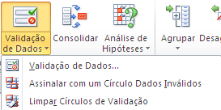
 |  |  |  | =contar.se($B$6:$B$222;B6)=1

 |  |  |  | Seleccionar intervalo
 |  |  |  | Dados
 |  |  |  | Validação de dados

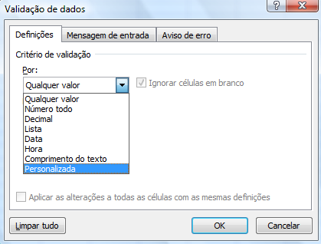

Caso 2 | Serve também para validação à posteriori
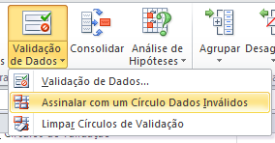

 | 2 |  |  | 1. Inserir validação
 | 3 |  |  | 2.
 | 5
 | 6
 | 7
 | 8
 | 2
 | 3

Caso 3 | Valide a entrada de idades entre 18 e 65

 | Idades

Caso 4 | Valide a coluna preço de modo a que valores em preço serem sempre maior que a respectiva quantidade

 |  | Quantidade | Preço
 | Valor 1 | 20
 | Valor 2 | 30
 | Valor 3 | 10
 | Valor 4 | 50
 | Valor 5 | 40

Proteccao
Protecção de folhas
 |  |  |  |  |  |  |  |  |  | Protecção de Células
1. Função de informação Se.erro (IFError)
2. Protecção da folha
A protecção de folhas permite que a folha seja utilizada por outros, mas de forma controlada.

Passos para proteger uma folha | 1. Proteger/desproteger, ocultar/mostrar células
 | 2. Activar a protecção da folha em Rever
3. Protecção de livros

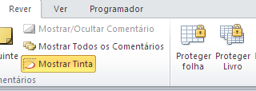
 |  |  |  |  |  |  |  |  |  | Proteger/desproteger folha
 |  |  |  |  |  |  | Produto | Cod | P.Unit
 |  |  |  |  | Orçamento Nº |  | board | P1 | 75.00 €
 |  | Cliente: |  |  |  |  | caixa | P2 | 25.00 €
 |  | Morada: |  |  |  |  | cd-rom | P3 | 75.00 €
 |  |  |  |  |  |  | colunas | P4 | 12.50 €
 |  | Descrição | Código | Q | Pu | Total | disco | P5 | 175.00 €
 |  | colunas |  |  |  |  | impressora | P6 | 225.00 €
 |  |  |  |  |  |  | monitor | P7 | 225.00 €
 |  |  |  |  |  |  | Mouse | P8 | 4.50 €
 |  |  |  |  |  |  | som | P9 | 90.00 € | Protecção de livros em Guardar Como
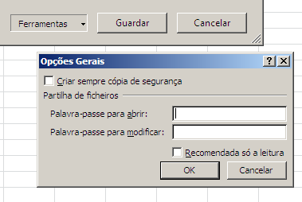
 |  |  |  |  |  |  | teclado | P10 | 6.00 €
 |  |  |  |  |  |  | video | P11 | 62.50 €

Tabela de descontos
Até 750€ - 0%
de 751€ a 1,000€ - 1%
de 1001€ a 2,000€ - 2%
mais de 2,000€ - 3%
 |  |  |  |  | T. Merc.
 |  |  |  |  | Desconto
 |  |  |  | 23% | Iva
 |  |  |  |  | Total

conversão

 |  |  |  |  |  |  | Tabela de descontos
 |  |  |  |  |  |  | 0 € | 0%
 |  |  |  |  |  |  | 750 € | 1%
 |  |  |  |  |  |  | 1,000 € | 2%
 |  |  |  |  |  |  | 2,000 € | 3%
 |  |  |  |  |  |  | (1) | (2)

Templates
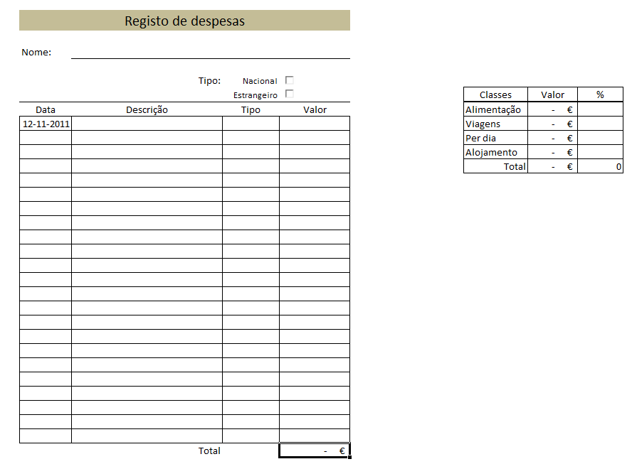
Templates (Modelos

Criação de modelos (templates)
Modelo (template) é uma base de partida para um novo ficheiro. Como base pode ser tudo aquilo que normalmente utilizamos no Excel : Imagem, dados, formulas, formatos e protecções, etc..

Passos para criar novo modelo:
 | 1) Cria um novo ficheiro com modelo vazio
 | 2) Introdução de fórmulas
 | 3) Inserção da formatação desejada
 | 4) Inserir sistema de protecção (ver protecção de folhas)
 | 5) Guardar o ficheiro como template (modelo)
 | Guardar como
 | Tipo de ficheiro: *.xltx [opção de inclusão de macros será *.xltm]
 | 6) Verifique onde vai ser guardado o novo modelo. No meu caso foi para:
 | C:\Utilizadores\Martins\AppData\Roaming\Microsoft\Modelos
 | De futuro, quando pretender criar um novo ficheiro com base no modelos que acabou de criar, irá a Ficheiro-> Novo> Os meus Modelos

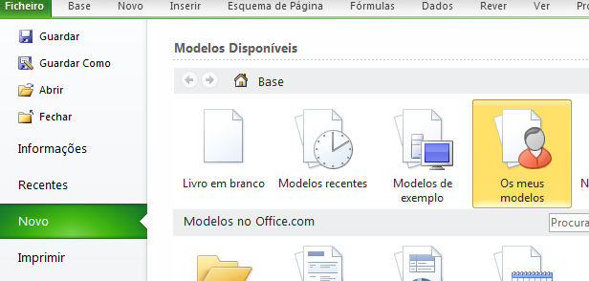
 | Exercício

 | Crie o seguinte modelo (Template)

